【記入例】③プロジェクト紹介
【記入例】Fooinサイト プロジェクト紹介ページ
下記表にご記入いただいた本ファイルと、プロジェクトを説明する画像を1枚お送りください。 プロジェクトを説明する画像は右図をご参考いただけますと幸いです。 |  | 文字数 | ※プロジェクトを説明する画像のイメージ
Fooinプロジェクトタイトル 30字程度 | 新たな食農ニーズをDXで実現するフードサプライチェーン事業 | 29 | 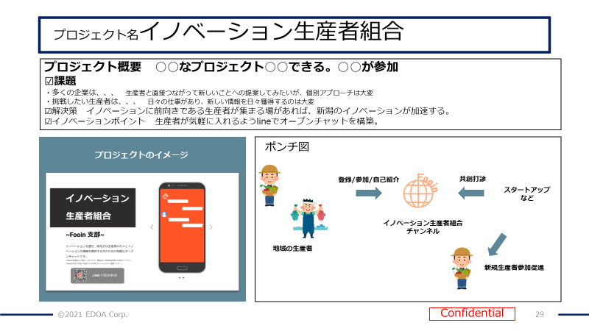
Fooinプロジェクト概要 100字程度 | XR・IoT・ドローン等先進技術を、新潟市の「食」「農業」「水産」にかけ合わせることで地域の持続的な発展に貢献する新たなビジネスモデルの創出を目指します。 | 77
食のイノベーションポイント 300字程度 ①市場新規性（何が新しいのか？） ②新潟市内の資源活用 ③コミュニティ活用度 （このように活用しています） ④全国への普及可能性 （こう広がります） | 新潟市の中心エリア「にいがた2km」内において、先進技術を活用したバーチャル産直市場やドローン配送、アワビのICT養殖、 ARコンテンツ設置といった実証を行います。 最新デジタル技術を用いて、新潟市の主力産業である「食」と「農」分野の価値を向上させ、コラボによる新しい魅力を生み出しながら、SDGsの目標達成を目指し、全国的な先行モデルとして発信していきます。特に、ドローン配送では国内で先行したドローン配送実証実験を行うことでトラック配送事業者の人員不足や配送車両のCO2排出を抑え、次世代の輸送方法のモデルを築いていきます。アワビのICT養殖ではIoT技術や最新の小型の風力発電を使用して設備関連費やエネルギーコストを抑えたアワビの陸上養殖の実現を目指しています。 | 334
プロジェクト参加企業 （主幹企業に◎） ※新潟市内企業/生産者の参加が 必須です。 ※企業名は具体的な社名の ご記入をお願いします。 | 株式会社A◎/株式会社B
こんな方と共創したい！ ※さらに追加でお声がけしたい対象が あれば追記ください。 | 食農に関するお悩みをＤＸで解決したい企業様
現在のプロジェクト推進状況 （ここまで実証、事業が進んでいます）

